額面→手取額
【給与額面から手取額を計算するための手順】

【STEP0】事前に考えること
１．給与額面を月額で把握する

【STEP1】本計算
1 | 現在の住民税を下記シミュレーション表の緑網掛けへ入力 → 設立初年度は記載不要
2 | 月額の給与額面を緑網掛けへ入力
3 | 健康保険、厚生年金は★1を参照して緑網掛けに記載
4 | 源泉所得税を緑網掛けに記載 ※下記★2参照
5 | 手取額が自分の想定している金額程度になっているか確認
6 | 上記5で想定している手取額に満たない場合は、２に戻って額面金額を変更して再度シミュレーション

▽シミュレーション表

 |  |  | (単位：円)
 |  | 備考 | １．本計算
額面金額
健康保険 |  | 6.06%
厚生年金 |  | 9.15%
社会保険料(健康保険・厚生年金)控除後金額 |  |  | 0
源泉所得税
住民税 |  | 現在の月額住民税を記載
手取額 |  |  | 0

★1．健康保険、厚生年金の税率は下記URLを参照

https://www.kyoukaikenpo.or.jp/g7/cat330/sb3150/
※仮に、額面金額が35万円、介護保険2号被保険者(40～64歳)に該当する場合
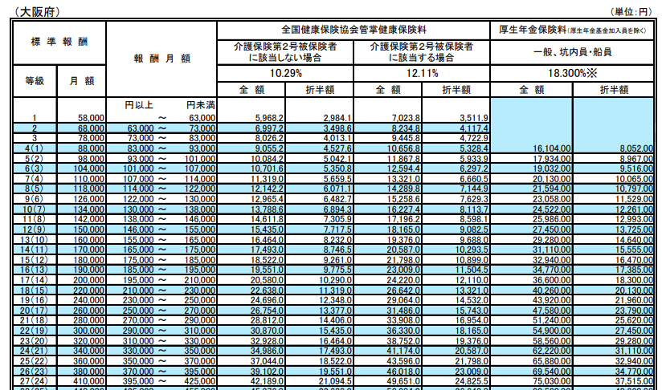

★2．令和5年源泉所得税

https://www.nta.go.jp/publication/pamph/gensen/zeigakuhyo2022/02.htm
①上記URLの「給与所得の源泉徴収税額表(月額表)」を開く
②概算で算出した「社会保険料控除後金額」を確認して、「源泉徴収月額表」の左側列のどこに該当するかを確認(下記赤枠参照）
③上記②でどの金額に該当するかを確認後、ご自身の扶養親族の人数に応じて、源泉所得税額を把握

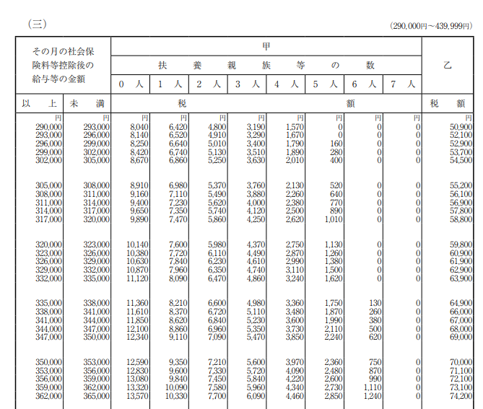
※仮に、社会保険料控除後金額が30万円で、扶養家族が一人の場合

